Sheet1
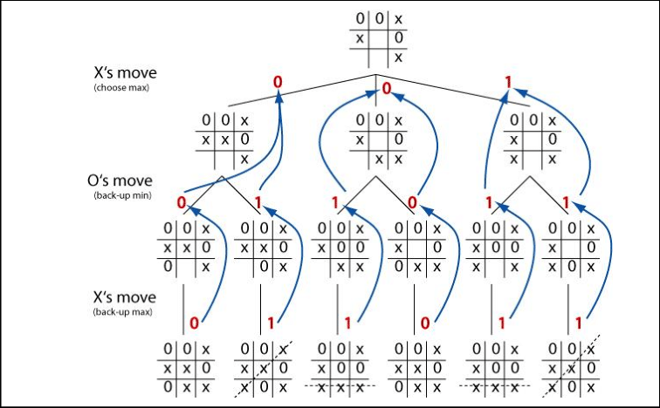
 |  | ESPACIO DE ESTADOS - TRES EN RAYA

 | Añade tus posibles jugadas en otro color
 | En niveles sucesivos cada color debe representar la continuación de la jugada anterior
 | Tambien puedes jerarquizar las jugadas para indicar su continuación

 | X | O | X
 | O

Juega X | 1 |  |  | 2 |  |  | 3
 | X | O | X | X | O | X | X | O | X
 | O | X |  | O |  |  | O
 |  |  |  | X |  |  |  |  | X

Juega O | 1.1 |  |  | 1.2 |  |  | 1.3 |  |  | 1.4
 | X | O | X | X | O | X | X | O | X | X | O | X
 | O | X | O | O | X |  | O | X |  | O | X
 |  |  |  | O |  |  |  | O |  |  |  | O

 | 2.1 |  |  | 2.2 |  |  | 2.3 |  |  | 2.4
 | X | O | X | X | O | X | X | O | X | X | O | X
 | O | O |  | O |  | O | O |  |  | O
 | X |  |  | X |  |  | X | O |  | X |  | O

 | 3.1 |  |  | 3.2 |  |  | 3.3 |  |  | 3.4
 | X | O | X | X | O | X | X | O | X | X | O | X
 | O | O |  | O |  | O | O |  |  | O
 |  |  | X |  |  | X | O |  | X |  | O | X

Juega X | 1.1.1 |  |  | 1.2.1 |  |  | 1.3.1 |  |  | 1.4.1
 | X | O | X | X | O | X | X | O | X | X | O | X
 | O | X | O | O | X |  | O | X |  | O | X
 | X |  |  | O |  | X |  | O | X | X |  | O
 | X GANA |  |  | X GANA |  |  | X GANA |  |  | X GANA

 | 2.1.1 |  |  | 2.2.1 |  |  | 2.3.1 |  |  | 2.4.1
 | X | O | X | X | O | X | X | O | X | X | O | X
 | O | O | X | O | X | O | O | X |  | O | X
 | X |  |  | X |  |  | X | O |  | X |  | O
 |  |  |  |  |  |  | X GANA |  |  | X GANA

 | 3.1.1 |  |  | 3.2.1 |  |  | 3.3.1 |  |  | 3.4.1
 | X | O | X | X | O | X | X | O | X | X | O | X
 | O | O | X | O | X | O | O |  | X | O | X
 |  |  | X |  |  | X | O |  | X |  | O | X
 | X GANA |  |  | X GANA |  |  | X GANA |  |  | X GANA

Juega 0 | 2.1.2 |  |  | 2.2.2
 | X | O | X | X | O | X
 | O | O | X | O | X | O
 | X | O |  | X |  | O
 | O GANA |  |  | X GANA

